Cover
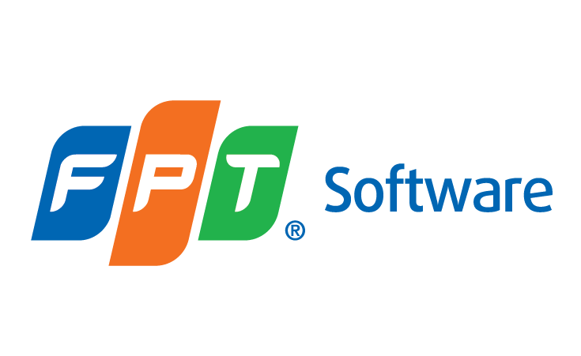

Fresher

TRAINING TOPIC SYLLABUS

 | Document Code | 26e-BM/HR/HDCV/FSOFT
 | Version | 2.0
 | Effective Date | 24/04/2020

